상품제안서
팔레트 10K 거꾸로 3단 자동 우산 | 상품코드: S43995

 |  |  |  |  |  |  | 02-713-8555 | www.synergygift.co.kr
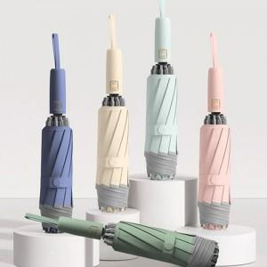

【상세/제작정보】

【인쇄/포장옵션】 | 실크, 원단1도인쇄 / 포장지포장

【공급단가】 | 수량 | 30~ | 100~ | 300~ | 1,000~ | 3,000~
*VAT별도 | 단가 | 12,220원 | 11,560원 | 10,990원 | 10,710원 | 10,520원

【상품 URL】 | https://www.synergygift.co.kr:443/src/goods_detail.php?gdno=43995

